关系图
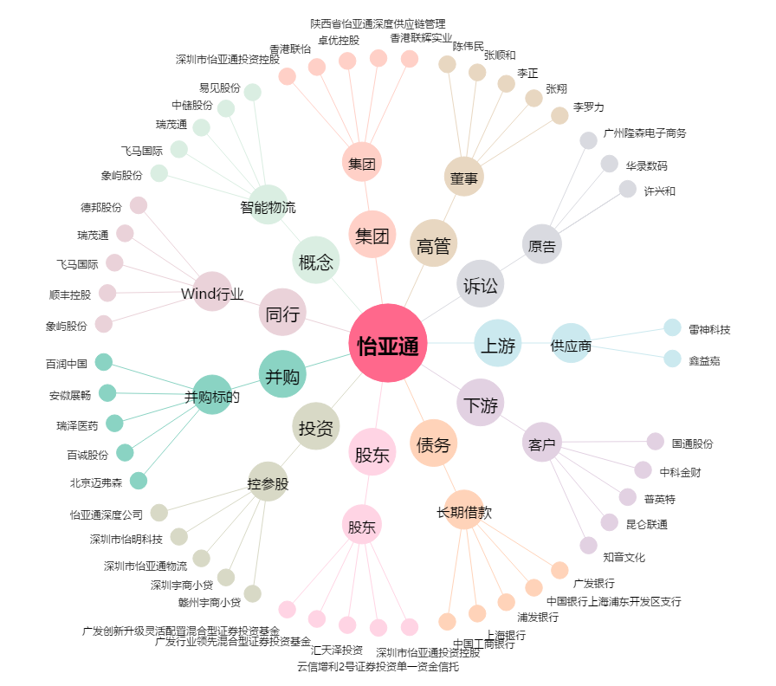
怡亚通[002183.SZ] - 关系概览图

